PASAPORTE
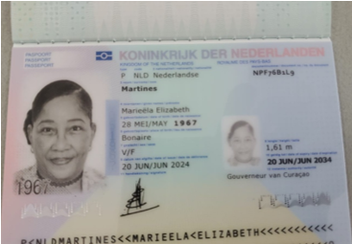

Nombre | Mariela
Nombre | Elizabeth
Apellido | Martines
Género: . | Femenino
Pasaporte | NPF76B1L9
Fecha de nacimiento | 28/05/1967
Edad | 59
Estado civil
Dirección | Ronde Klip Naast 77B Willemstad, Curaçao
Nacionalidad y domicilio: | Curazao
Email: | marieelamartines@gmail.com
Teléfono | 59996940876
Profesión | Profesora
RH | AB+
Seguro
Peso | 102
Altura | 1,69
Idioma | Papiamento, español, ingles, Holandes
Salud | Dolor de cabeza persistente e intenso
 | Solicitud de consulta urgente para evaluación y orden de MRI de cráneo
 | ASIMETRÍA DENTAL: POSITIVA.
 | APERTURA BUCAL DESVIADA.

COSTEO CITAS
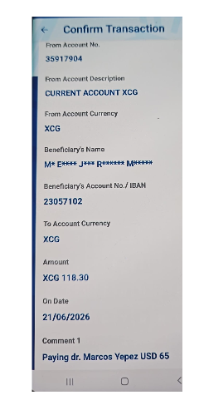
 |  |  |  |  |  |  |  | ESTADO DE CUENTA |  |  | LIBRO DIARIO CONTABLE
ACV documentos MÉDICOS | PAGOS - FACTURAS | CONFIRMACIÓN DE RESERVAS | SERVICIOS | PROVEEDOR | CANTIDAD | PRECIO UNITARIO EN DOLARES | PASAJERO 1 PRECIO EN DOLARES | PAGOS EN PESOS | RETENCIÓN EN LA FUENTE | PAGO TOTAL | PAGOS
 |  |  |  |  |  |  |  |  |  |  | PROVEEDOR - NOMBRE COMERCIAL | Fecha del pago | Valor del pago | Forma de pago de donde salió el dinero | Tipo de movimiento | Comentarios
Archivado | DMS 402 | Confirmado | Consulta primera Vez Medico Funcional Davinia | Dr Marcos | 1 | 61 | 61 | $180,000 | $7,200 | $172,800 | DR MARCOS YEPES | 2026-06-16 | $172,800 | JURIDICA BANCOLOMBIA | TRANSFERENCIA BANCARIA

 |  |  | PAGO PASAJERA

